零食
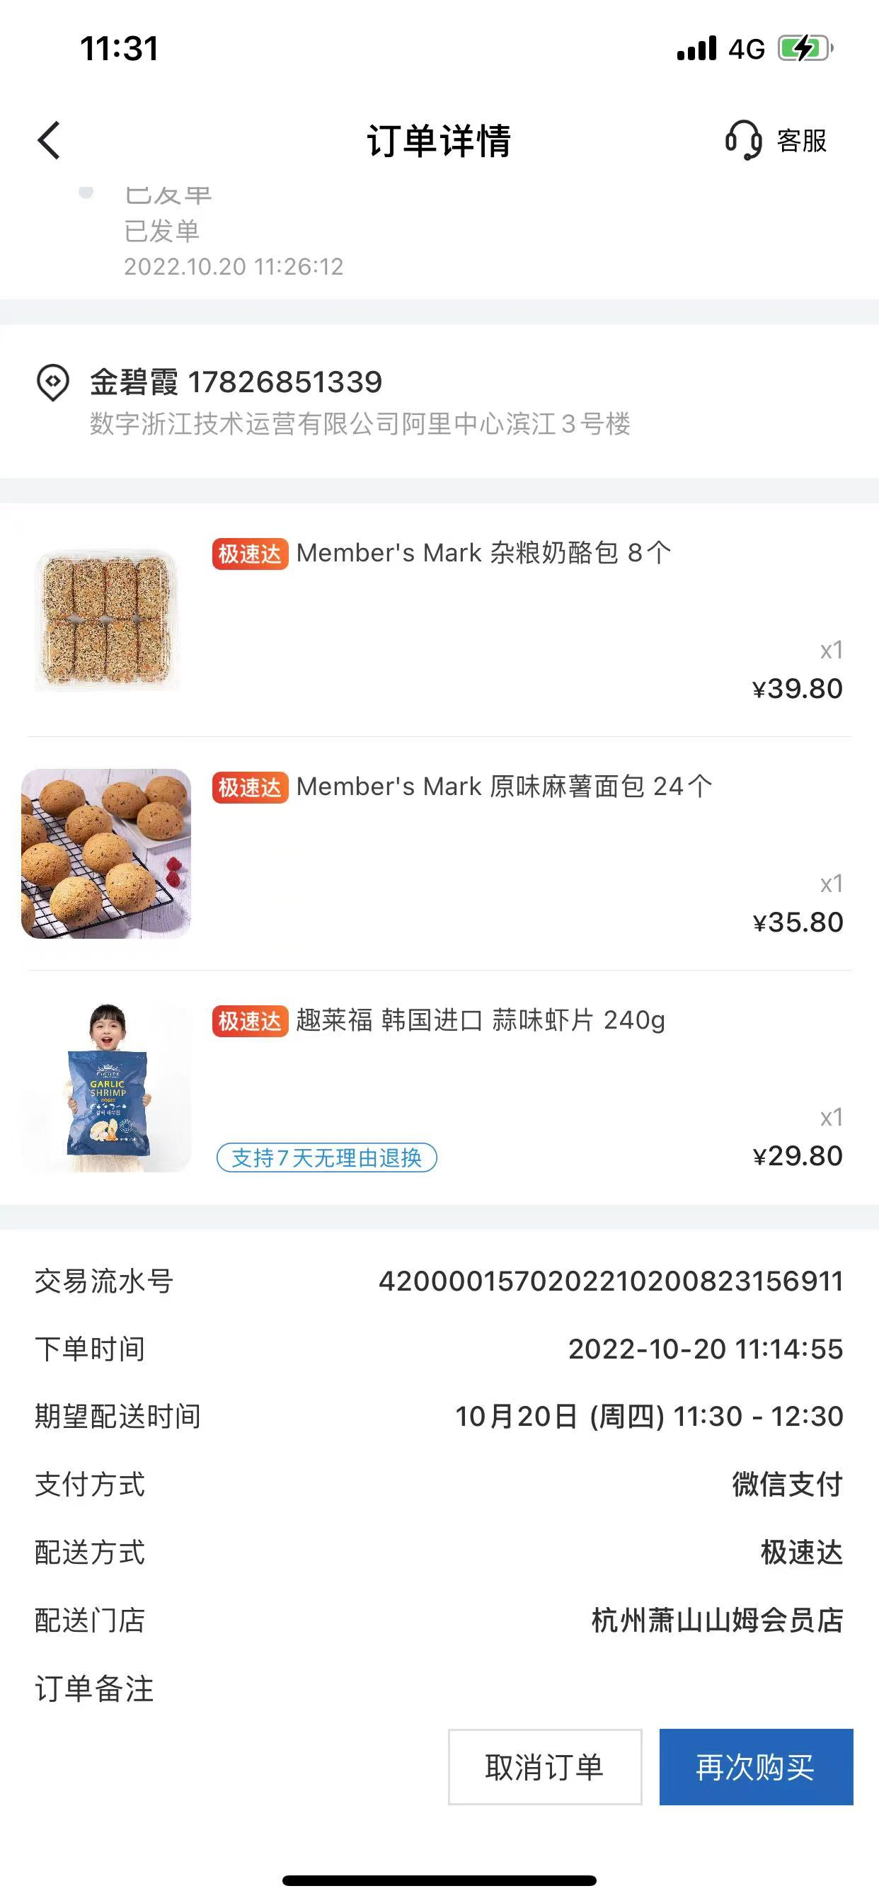
未买的 | url | 已买的 | 好吃 | 详细信息 | 其它
哈德斯玉米片（目测很喜欢） |  | 梅冻 | √ | 肖战代言梅冻
河马爆浆红薯芝士烤年糕 |  | 梅干菜苏打饼干 | √
蔡文静同款零食 |  | 格力高 | 难吃
傣族香蕉干 |  | 每日黑巧（燕麦拿铁、营养藜麦、特醇原味）
芋泥奶酪双拼卷（大喜私厨） |  | 芒果条
薯愿玫瑰味 |  | 雁北农夫红杏条
不倒翁芝麻鸡蛋面 |  | 日本711便利店零食代购浓厚朗姆奶酥提子
韩国泡面（牌子未知） |  | 赞叹小红薯干 | √ | 太甜应该少吃
红糖年糕条（牌子未知） |  | 酱多多（虎皮三明治）
品客薯片（小Q包） |  | 乐乐茶 | √
呼伦贝尔沙果干 |  | 超友味梅干菜饼干
软话梅（牌子未知） |  | 丹香海盐不甜曲奇 | √
三养凉拌面、火鸡面 | https://item.taobao.com/item.htm?spm=a230r.1.14.51.20194060emNpry&id=521120590404&ns=1&abbucket=6#detail | 盒马——max海盐太妃糖
IN SNACK黑松露薯片 |  | 六花亭——朗姆酒黄油提子饼干
Chateraise朗姆酒黄油提子饼干 |  | 臭宝螺蛳粉 | √
旺旺仙贝（紫薯风味） |  | 好欢螺螺蛳粉 | √
山楂锅盔（稻香村） |  | 柳全螺蛳粉 | √
清宜荞麦鬼椒面 |  | 二十谷田全麦肉松芋泥紫薯、四季健康芋泥酪球、二十全麦四季健康可可
tims新品（咸蛋黄肉松烤肠卷） |  | 祁门红茶桃酥
费列罗Rocher新出的高端黑巧系列Origins-黑金三重奏 |  | 麻辣王子
kindcards饼干 |  | 卫龙麻辣麻辣（地道麻辣味）
李老头速食早餐烧麦 |  | 油炸腐竹100克5袋黄豆制品广西螺蛳粉配菜 | √ | https://m.tb.cn/h.UmtI8lx?tk=zK6ndgkOuCL
麦西恩玉米片 |  | 旺旺仙贝（玉米口味与熏烤风味）
盒马朝日唯品酪乳 |  | 牧森低脂奶酪
山姆猪柳饼、欧姆蛋可颂三明治 |  | 悠哈果汁软糖
盒马芋泥麻薯八宝饭
好利来葡萄奶酥
茄皇番茄肉酱风味拌面
盒马奶酪拉丝
欢乐剥皮糖
广莲申芋泥巴斯克
肯德基新品咸蛋黄麻薯蛋挞
易梦玲同款白桃抹茶
山姆新品-宁波芝麻汤圆
厦门帕帕烘焙板栗饼
澳洲Grain waves网红低卡薯片进口零食（甜辣味本土最爱，贼爱吃！！！） | https://item.taobao.com/item.htm?spm=a1z10.3-c-s.w4002-18689923974.9.4f773d88FgMB9L&id=537450088204
3件包邮澳洲进口Red Rock Deli红岩薯片（蜂蜜酱汁鸡尾，贼爱吃！！！） | https://item.taobao.com/item.htm?spm=a1z10.3-c-s.w4002-18689923974.9.60313d88unddhh&id=598283687754
绿盛牛肉干
山姆超市白切达奶酪味玉米脆片 | https://m.tb.cn/h.UOv1Yje?tk=T1RGdgklDJu
粒上皇奶芙草莓干300ml | https://m.tb.cn/h.UOv1RXW?tk=JoQgdgkmP7g
粒上皇苦荞片荞麦片116g | https://m.tb.cn/h.UlUFcoj?tk=PWRmdgkOuvA

乐乐茶
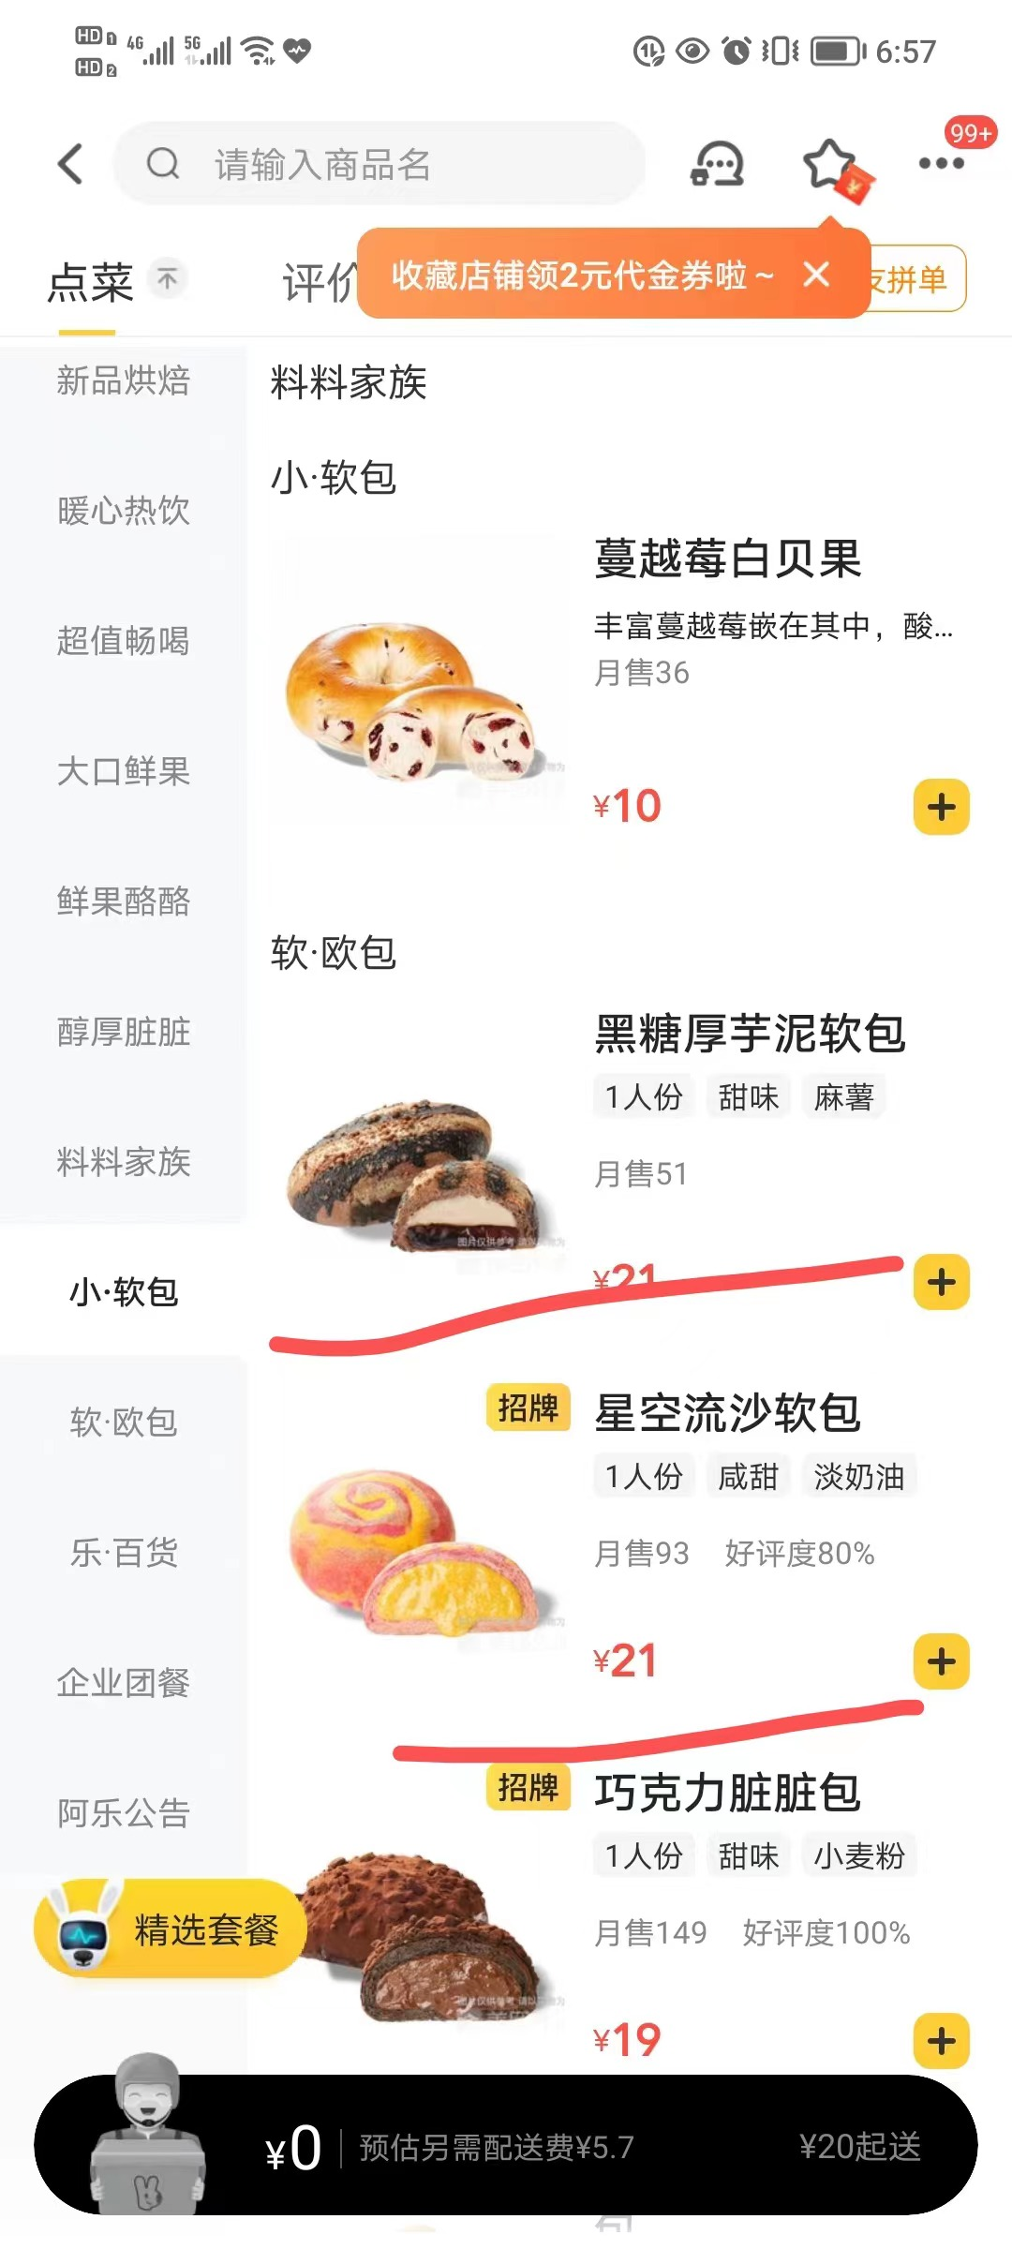
苏丹王榴莲乳酸软包 | 咸蛋流沙淤泥土司、咸蛋酥松芋泥土司、奶麻薯脏脏流心吐司 | 咖啡燕麦麻薯
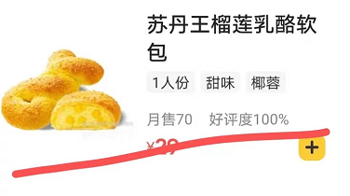
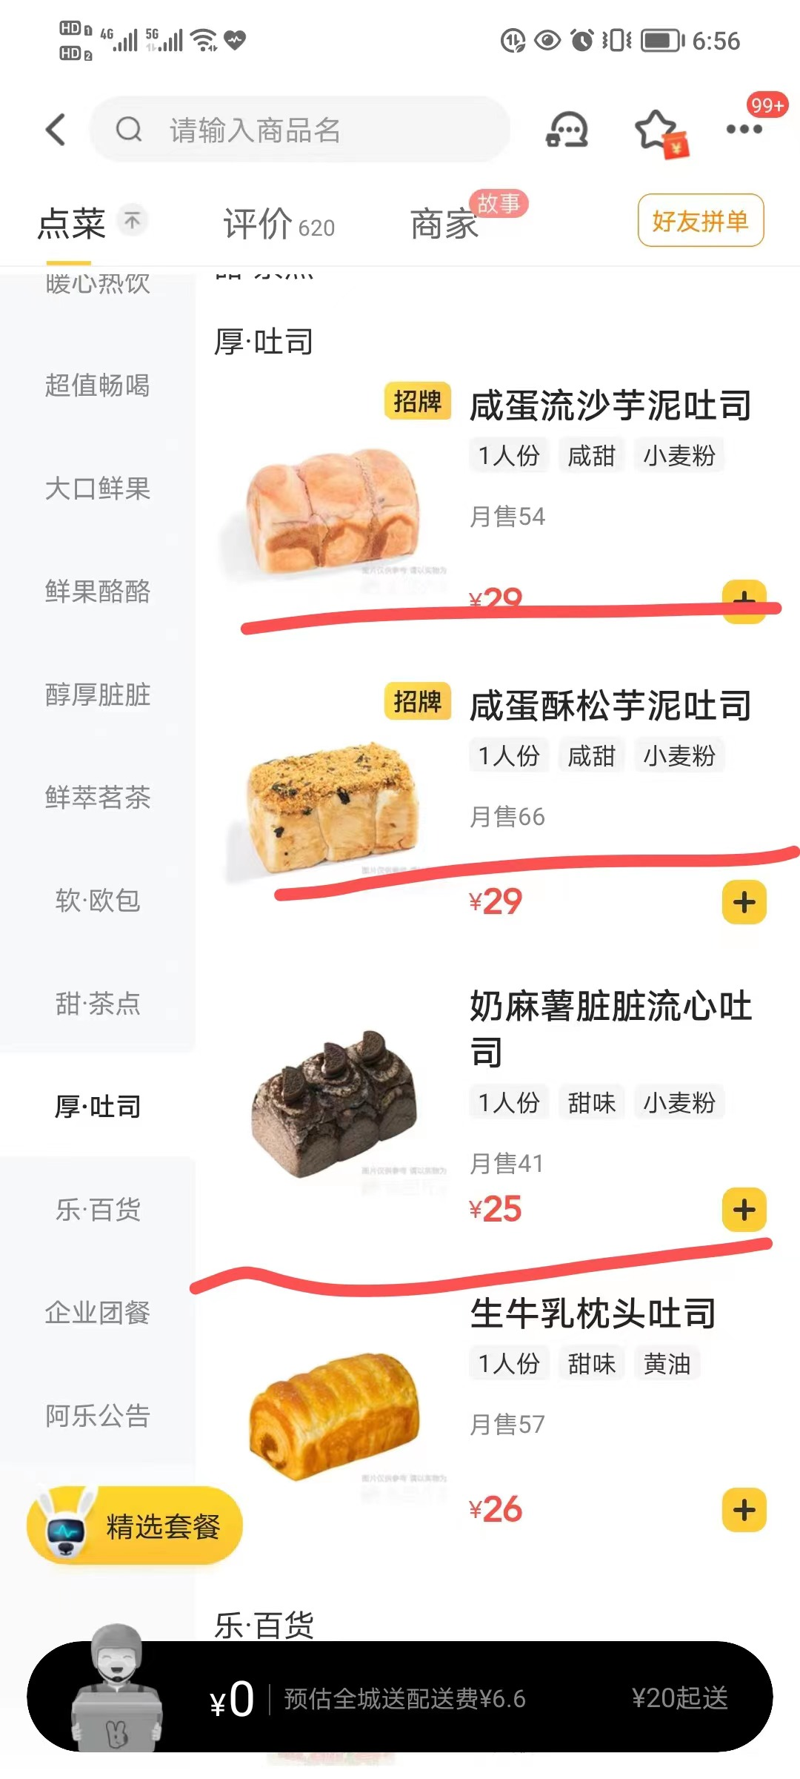
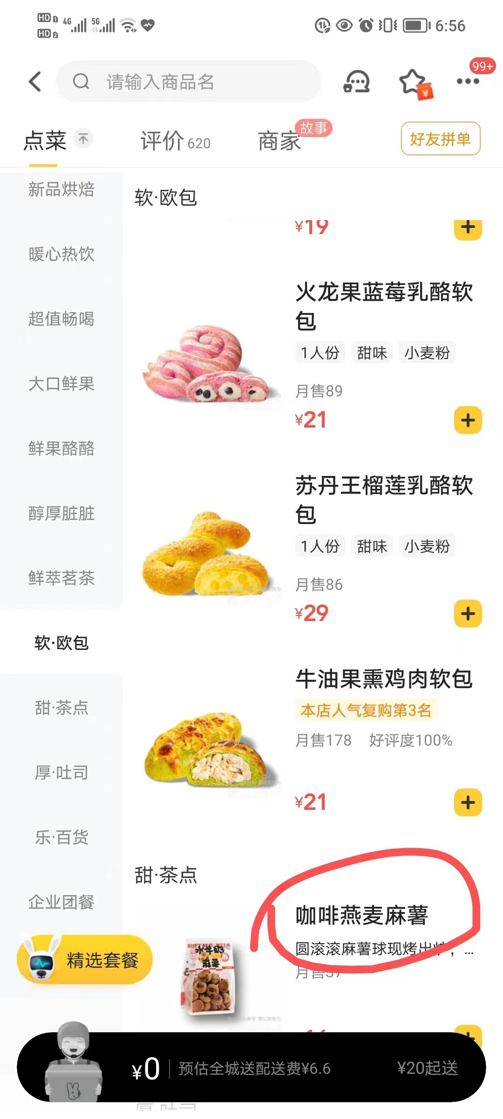

黑糖厚芋泥软包、星空流沙软包

其它
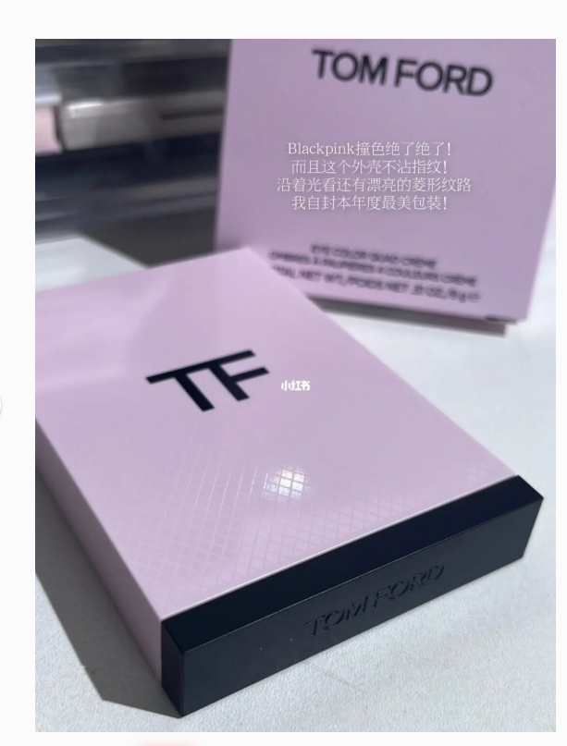
TF35杏茶盘

